申请表
2025.01.13-安路普工装配件及耗材及工具采购申请

序号 | 零部件名称 | 品牌型号/图号 | 单位 | 数量 | 用途 | 图示 | 推荐供应商 | 预算编码
1 | 螺丝机送钉气管 | φ8mm*φ5.5mm*2m， 透明色 | 根 | 3 | 螺丝机易损配件 | 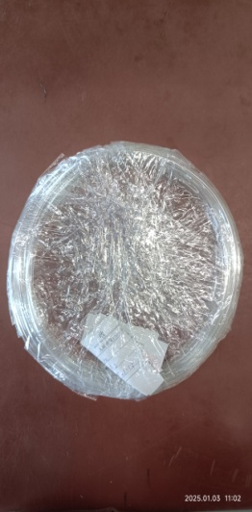 | 深圳市华菲特智能科技有限公司 李女士：13682675631 （注：设备原厂） | ZY2303 气路系统 | 32 | 96
2 | 螺丝机快插接头 | PC8-02通孔 | 个 | 3 | 螺丝机易损配件 |  |  |  | 17 | 51
3 | O圈套装设备用硅油（二甲基硅油） | 道康宁PMX-200， 粘度：50cs | Kg | 5 | O圈套装设备耗材 |  | http://e.tb.cn/h.TYYdxx3phC00JH0?tk=R1qF3IX8Wnv CZ0012 「道康宁进口二甲基硅油耐高温油浴导热脱模剂机械保养油绝缘润滑油」 （注：原厂推荐） |  | 150 | 150
4 | 自动电批 | 技友F-4000 | 台 | 1 | 腰托阀气嘴接头打钉 |  | 略 |  | 1300 | 1300
5 | 螺丝供料机 | TES-1050S | 台 | 1 | 腰托阀气嘴接头打钉 |  | 深圳市华菲特智能科技有限公司 李女士：13682675631 |  | 550 | 550
申请人：姚明阳
要求到货日期：2025.02.10前

